Blad1
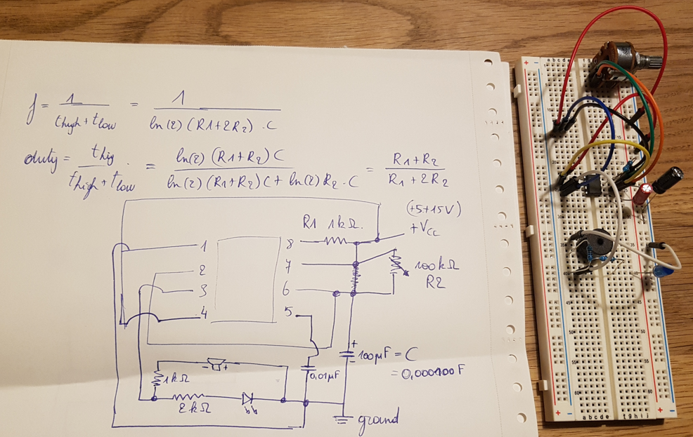
Astable 555 timer
https://www.circuitbasics.com/555-timer-basics-astable-mode/ |  |  |  |  |  | check | Vcc | 10
https://en.wikipedia.org/wiki/555_timer_IC |  |  |  |  |  | power capability R1 < |  | 1.00E-04 |  | voorraad | kOhm
 |  |  |  |  |  | => vermijd lage waarden voor R1 |  |  |  | R | 200
R1 (kOhm) | R2 (kOhm) | C (uF) | R1 (Ohm) | R2 (Ohm) | C (F) | t_high (s) | t_low (s) | f (Hz) | duty (%) |  | 0.1
1000 | 1303.3686911 | 0.01 | 1.00E+06 | 1.30E+06 | 1.00E-08 | 0.0160 | 0.0090 | 40.00 | 64% |  | 0.22
1000 | 1303.33 | 0.01 | 1.00E+06 | 1.30E+06 | 1.00E-08 | 0.0160 | 0.0090 | 40.0009 | 64% |  | 100
 |  |  |  |  |  |  |  |  |  |  | 0.33
 |  |  |  |  |  |  |  |  |  |  | 1
 |  |  |  |  |  |  |  |  |  |  | 5
 |  |  |  |  |  |  |  |  |  |  | 10
 |  |  |  |  |  |  |  |  |  |  | 1000
 |  |  |  |  |  |  |  |  |  | Potentio | 100

 |  |  |  |  |  |  |  |  |  |  | uF
 |  |  |  |  |  |  |  |  |  | C | 0.47
 |  |  |  |  |  |  |  |  |  |  | 0.01
 |  |  |  |  |  |  |  |  |  |  | 100
 |  |  |  |  |  |  |  |  |  |  | 10
 |  |  |  |  |  |  |  |  |  | ceramic104 | 0.1
 |  |  |  |  |  |  |  |  |  | ceramic22 | 0.0002

